T.CONTENT
 | 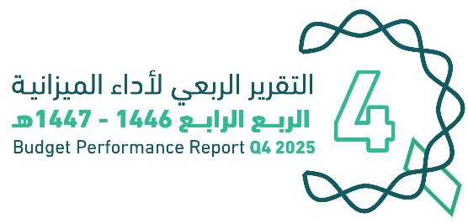
العنوان | Subject
مقدمة | Introduction
الميزانيـــــة العامـــــة للدولــــــة للسنة المالية 1447/1446هـ (2025م) | Budget of FY 2025
الملخص التنفيذي لأداء الميزانيـــــة العامـــــة للدولــــــة حتى الربع الرابع من السنة المالية 1447/1446هـ (2025م) | Executive Summary of The Budget Performance Report until Q4 of FY 2025
الإيرادات | Revenues
المصروفات | Expenditures
التمويل | Financing
رصيد الاحتياطي العام للدولة والحساب الجاري حتى نهاية الربع الرابع من السنة المالية 1447/1446هـ (2025م) | Government Reserve and Current Account Until Q4 of FY 2025
الدين العام | Public Debt
ملحق تعريف البنود | Appendix on the Definition

Summary
الملخص التنفيذي |  | Summary of Q4 Performance
النتائج الفعلية لأداء الميزانية للربع الرابع من السنة المالية 1446/ 1447هـ (2025م) |  | Actual performance in Q4 of FY 2025
(مليون ريال) |  | (SAR Million)

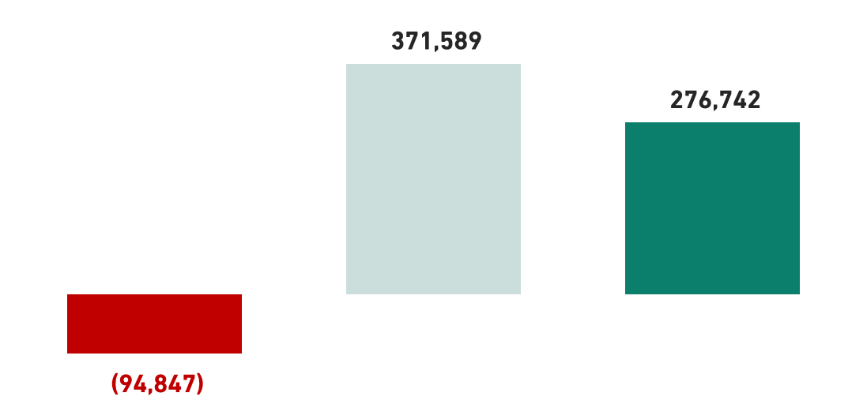

 |  |  |  | 269,874
 |  |  |  | 358,397
 |  |  |  | (88,522)

الإيرادات
المصروفات
(العجز)
Expenditures
(Deficit)
Revenues

أداء الميزانية العامة للدولة للربع الرابع من السنة المالية الحالية 1446/ 1447هـ (2025م) | Quarterly Budget Performance Report of FY 2025 Q4 (1446/1447 H)

الملخص التنفيذي |  | Summary until Q4 Performance
النتائج الفعلية لأداء الميزانية حتى الربع الرابع من السنة المالية 1446/ 1447هـ (2025م) |  | Actual performance until Q4 of FY 2025
(مليون ريال) |  | (SAR Million)
Revenues
Expenditures
(Deficit)
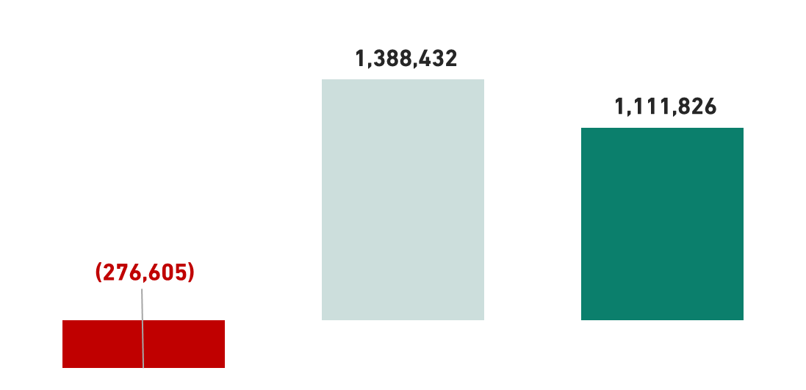

 |  |  |  | الإيرادات | 835,085
 |  |  |  | النفقات | 1,016,843
 |  |  |  | العجز | (181,758)

الإيرادات
المصروفات
(العجز)

أداء الميزانية العامة للدولة للربع الرابع من السنة المالية الحالية 1446/ 1447هـ (2025م) | Quarterly Budget Performance Report of FY 2025 Q4 (1446/1447 H)

*تم تقريب الأرقام إلى اقرب فاصلة عشرية |  |  | * Figures are rounded up to the nearest decimal point

Expenditures
 |  |  |  |  | 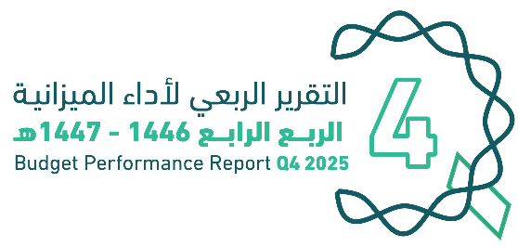
المصروفات |  |  |  |  |  | Expenditures
المصروفات الفعلية حتى الربع الرابع من السنة المالية 1446/ 1447هـ (2025م) |  |  |  |  |  | Actual Expenditures until Q4 of FY 2025
(مليون ريال) |  |  |  |  |  | (SAR Million)
المصروفات* | Total | Q4 | Q3 | Q2 | Q1 | Expenditures*
 |  | 2025م | 2025م | 2025م | 2025م
تعويضات العاملين | 574,526 | 144,470 | 143,565 | 140,402 | 146,090 | Compensation of Employees
استخدام السلع والخدمات | 316,344 | 94,157 | 83,974 | 73,580 | 64,633 | Use of Goods and Services
نفقات التمويل | 54,474 | 14,934 | 15,211 | 11,941 | 12,388 | Financing Expenses
الإعانات | 35,909 | 7,942 | 13,787 | 7,688 | 6,492 | Subsidies
المنح | 5,185 | 4,177 | 319 | 415 | 274 | Grants
المنافع الاجتماعية | 99,324 | 13,131 | 16,551 | 39,168 | 30,474 | Social Benefits
مصروفات أخرى | 134,156 | 41,874 | 35,076 | 23,026 | 34,180 | Other Expenses
الأصول غير المالية (رأسمالي) | 168,513 | 50,906 | 49,913 | 39,909 | 27,786 | Non-financial Assets (CAPEX)
الإجمالي | 1,388,432 | 371,589 | 358,397 | 336,129 | 322,317 | Total

المصروفات الفعلية للربع الرابع من السنة المالية 1446/ 1447هـ (2025م) |  |  |  |  |  | Actual Expenditures in Q4 of FY 2025 Vs. Q4 of FY 2024
مقارنة بالفترة المماثلة من العام السابق
(مليون ريال) |  |  |  |  |  | (SAR Million)
المصروفات* | Change |  |  | Q4 | Q4 | Expenditures*
 | % |  |  | 2025 | 2024
تعويضات العاملين | -1% |  |  | 144,470 | 146,289 | Compensation of Employees
استخدام السلع والخدمات | 0.1% |  |  | 94,157 | 94,064 | Use of Goods and Services
نفقات التمويل | 27% |  |  | 14,934 | 11,746 | Financing Expenses
الإعانات | 51% |  |  | 7,942 | 5,267 | Subsidies
المنح | 134% |  |  | 4,177 | 1,782 | Grants
المنافع الاجتماعية | -24% |  |  | 13,131 | 17,213 | Social Benefits
مصروفات أخرى | 2% |  |  | 41,874 | 41,109 | Other Expenses
الأصول غير المالية (رأسمالي) | 18% |  |  | 50,906 | 43,054 | Non-financial Assets (CAPEX)
الإجمالـــــــــــي | 3% |  |  | 371,589 | 360,524 | Total
* تعريف البنود في الملحق المرفق بنهاية التقرير |  |  |  |  |  | * Definitions are provided in the Annex at the end of the report
**تم تقريب الأرقام إلى اقرب فاصلة عشرية |  |  |  |  |  | ** Figures are rounded up to the nearest decimal point

المصروفات الفعلية حتى الربع الرابع من السنة المالية 1446/ 1447هـ (2025م) |  |  |  |  |  | Actual expenditures until Q4 of FY 2025 Vs. Q4 of FY 2024
مقارنة بالفترة المماثلة من العام السابق
(مليون ريال) |  |  |  |  |  | (SAR Million)
المصروفات* | Change |  |  | Until Q4 | Until Q4 | Expenditures*
 | % |  |  | 2025 | 2024
تعويضات العاملين | 2% |  |  | 574,526 | 562,264 | Compensation of Employees
استخدام السلع والخدمات | 1% |  |  | 316,344 | 313,022 | Use of Goods and Services
نفقات التمويل | 22% |  |  | 54,474 | 44,563 | Financing Expenses
الإعانات | 6% |  |  | 35,909 | 34,011 | Subsidies
المنح | 23% |  |  | 5,185 | 4,206 | Grants
المنافع الاجتماعية | -2% |  |  | 99,324 | 101,398 | Social Benefits
مصروفات أخرى | 8% |  |  | 134,156 | 124,590 | Other Expenses
الأصول غير المالية (رأسمالي) | -12% |  |  | 168,513 | 190,664 | Non-financial Assets (CAPEX)
الإجمالـــــــــــي | 1% |  |  | 1,388,432 | 1,374,720 | Total
* تعريف البنود في الملحق المرفق بنهاية التقرير |  |  |  |  |  | * Definitions are provided in the Annex at the end of the report
**تم تقريب الأرقام إلى اقرب فاصلة عشرية |  |  |  |  |  | ** Figures are rounded up to the nearest decimal point

اعتماد الميزانية للقطاعات والمنصرف الفعلي |  |  |  |  |  |  |  | The Budget Approval of Sectors and Actual Expenditure
حتى الربع الرابع مـن السنة المالية 1446 /1447هـ (2025م) بالمقارنة مع الفترة المماثلة من العام السابق |  |  |  |  |  |  |  | until Q4 of FY 2025 Vs. Q4 of FY 2024
(مليون ريال) |  |  |  |  |  |  |  | (SAR Million)
اسم القطاع | الميزانية المعتمدة 2025م |  |  | المنصرف حتى الربع الرابع 2025م | نسبة المنصرف من إجمالي المعتمد | المنصرف حتى الربع الرابع 2024م | نسبة التغير للمنصرف الفعلي حتى الربع الحالي مقارنة بالفترة المماثلة من العام السابق | Sector
 | Budget 2025 |  |  | Spending Until Q4 2025 | As % of total budget | Spending Until Q4 2024 | Change %
الإدارة العامة | 44,358 |  |  | 57,893 | 131% | 53,895 | 7% | Public Administration
العسكري | 272,347 |  |  | 249,127 | 91% | 236,664 | 5% | Military
الأمن والمناطق الإدارية | 121,251 |  |  | 127,381 | 105% | 126,853 | 0.4% | Security and Regional Administration
الخدمات البلدية | 64,846 |  |  | 92,329 | 142% | 116,399 | -21% | Municipal Services
التعليم | 201,125 |  |  | 212,464 | 106% | 203,665 | 4% | Education
الصحة والتنمية الاجتماعية | 259,846 |  |  | 278,878 | 107% | 272,674 | 2% | Health & Social Development
الموارد الاقتصادية | 86,833 |  |  | 92,493 | 107% | 92,744 | -0.3% | Economic Resources
التجهيزات الأساسية والنقل | 41,929 |  |  | 42,351 | 101% | 44,143 | -4% | Infrastructure and Transportation
البنود العامة | 192,464 |  |  | 235,514 | 122% | 227,681 | 3% | General Items
الإجمالـــــــــــي | 1,285,000 |  |  | 1,388,432 | 108% | 1,374,720 | 1% | Total

* تعريف البنود في الملحق المرفق بنهاية التقرير |  |  |  |  |  |  |  | * Definitions are provided in the Annex at the end of the report

أداء الميزانية العامة للدولة للربع الرابع من السنة المالية الحالية 1446/ 1447هـ (2025م) |  |  |  |  |  |  |  | Quarterly Budget Performance Report of FY 2025 Q4 (1446/1447 H)

